상품제안서
간지스 바인더 | 상품코드: F04430

 |  |  |  |  |  |  | 02-412-0044 | www.easy1.co.kr
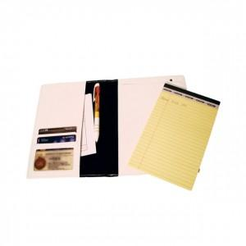

【상세/제작정보】 | 메모노트에 편리함의 구성

【인쇄/포장옵션】 | 불박 / OPP(비닐)

【공급단가】 | 수량 | 300~ | 500~ | 1,000~ | 3,000~ | 5,000~
*VAT별도 | 단가 | 10,300원 | 9,450원 | 9,100원 | 8,750원 | 8,400원

【상품 URL】 | http://www.easy1.co.kr/src/goods_detail.php?gdno=4430

